Лист1
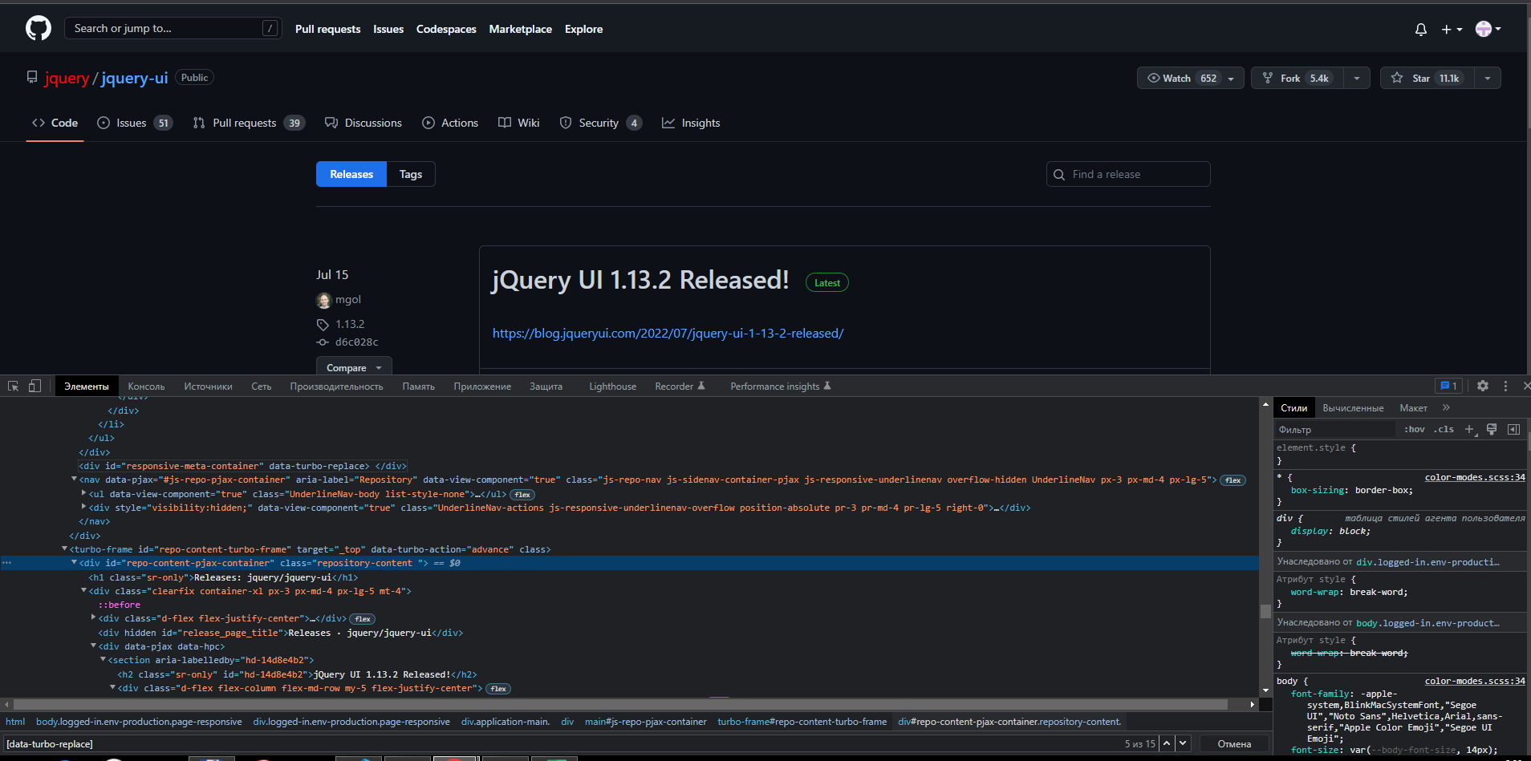
1. иерархические (вложенность — три элемента); |  | https://github.com/jquery/jquery-ui/releases
 | CSS | section div span a
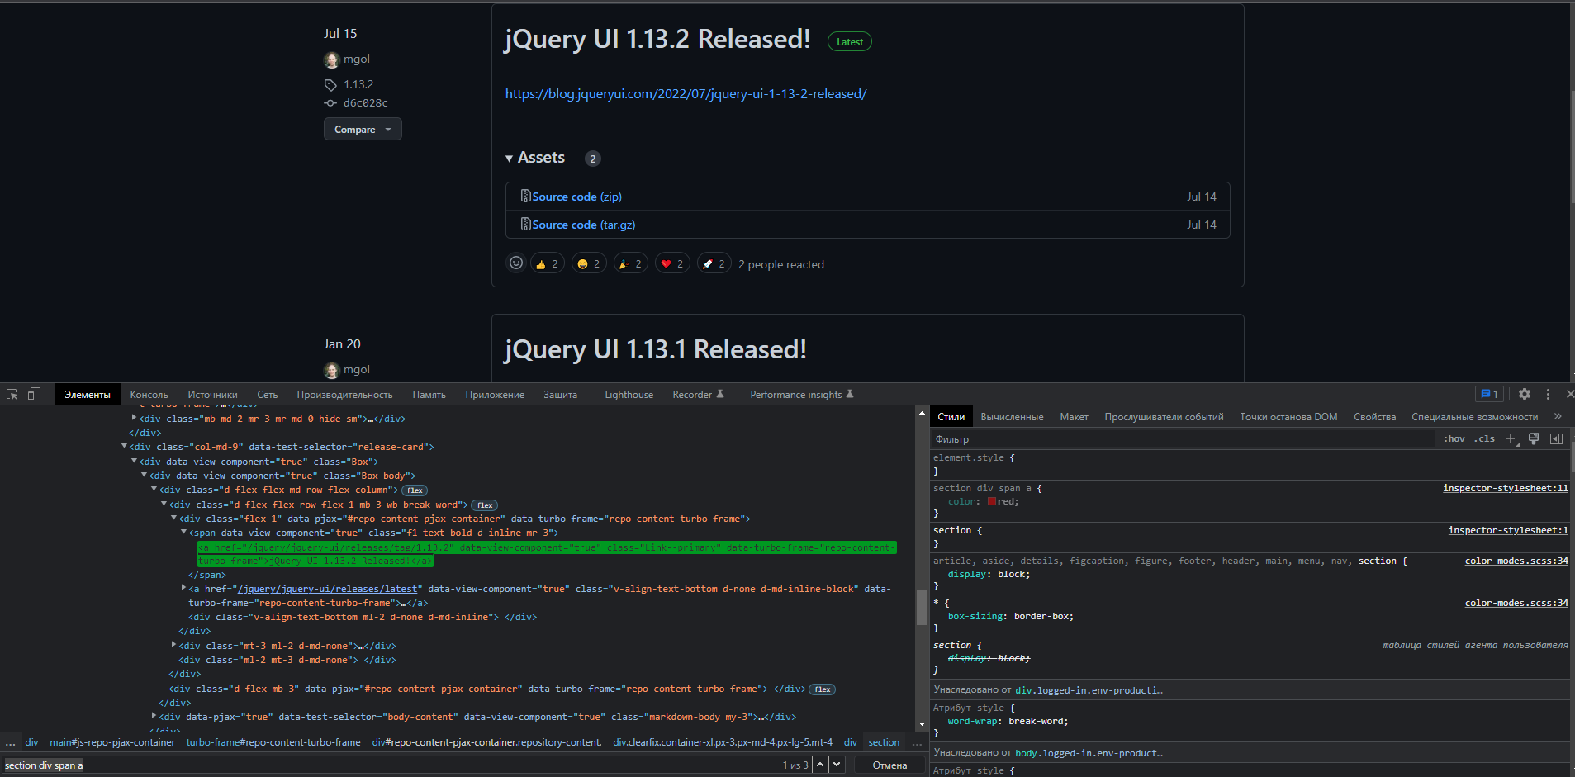

1. иерархические (вложенность — три элемента); |  | https://github.com/jquery/jquery-ui/releases
 | xpath | //section//div//span//a
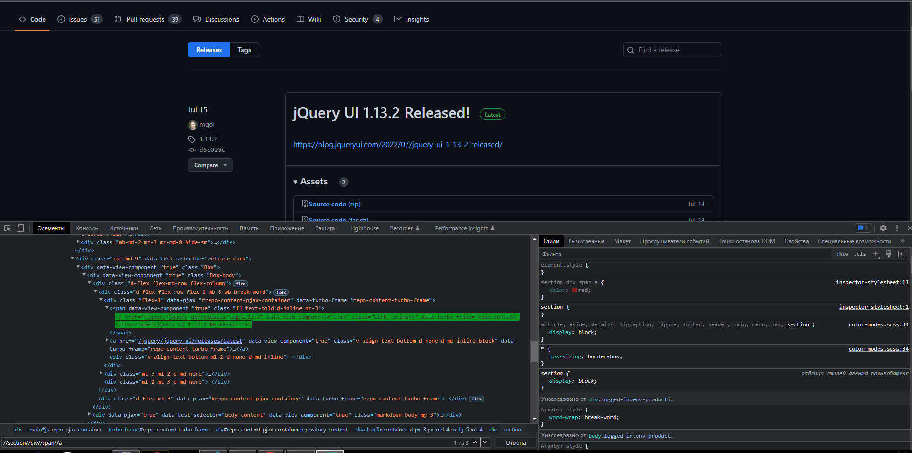

 |  | https://github.com/jquery/jquery-ui/releases
2. по атрибутам: класс, идентификатор, имя; | CSS | [class="mr-3 mr-lg-0"]
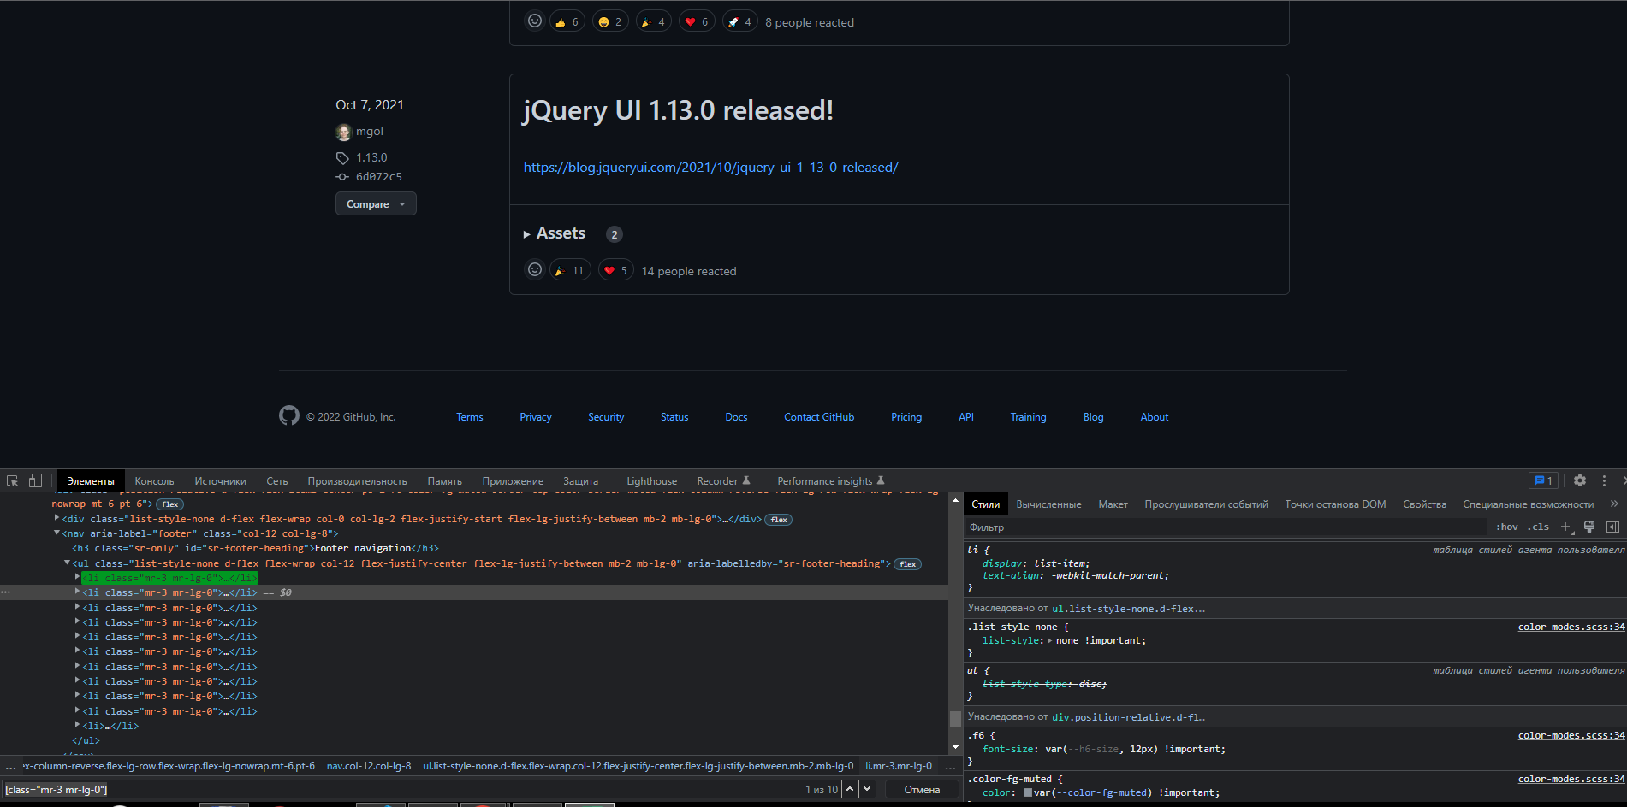

 |  | https://github.com/jquery/jquery-ui/releases
2. по атрибутам: класс, идентификатор, имя; | xpath | //*[@class="mr-3 mr-lg-0"]
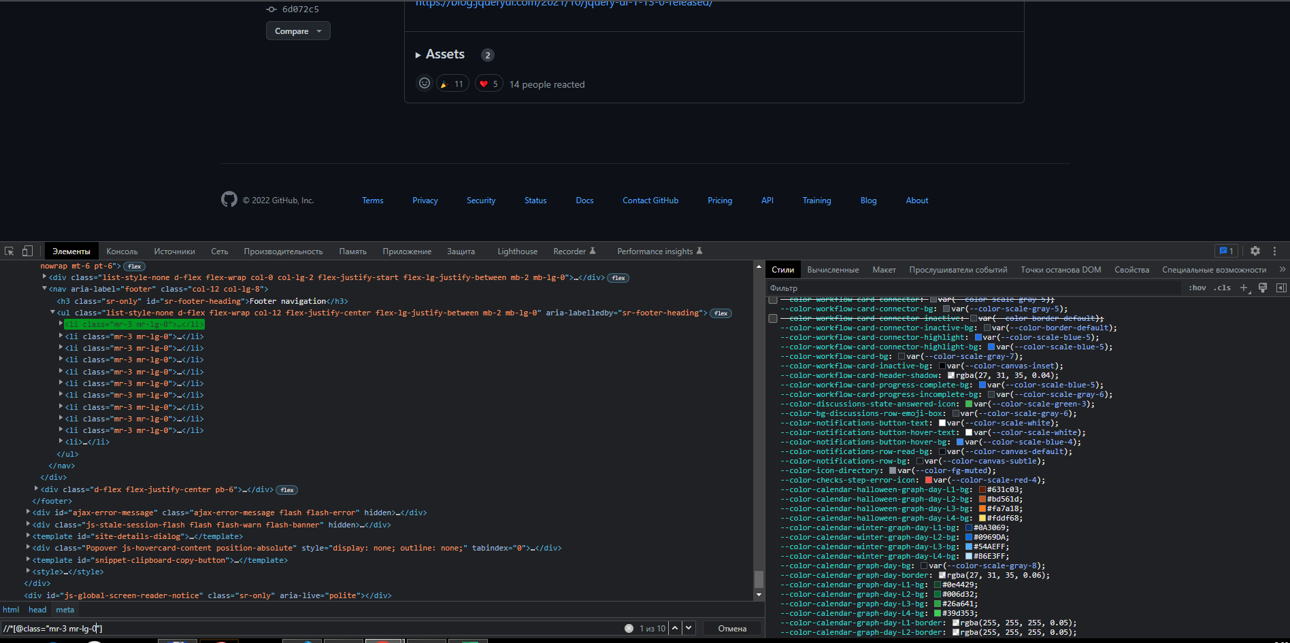

 |  | https://github.com/jquery/jquery-ui/releases
2. по атрибутам: класс, идентификатор, имя; | CSS | #jump-to-results
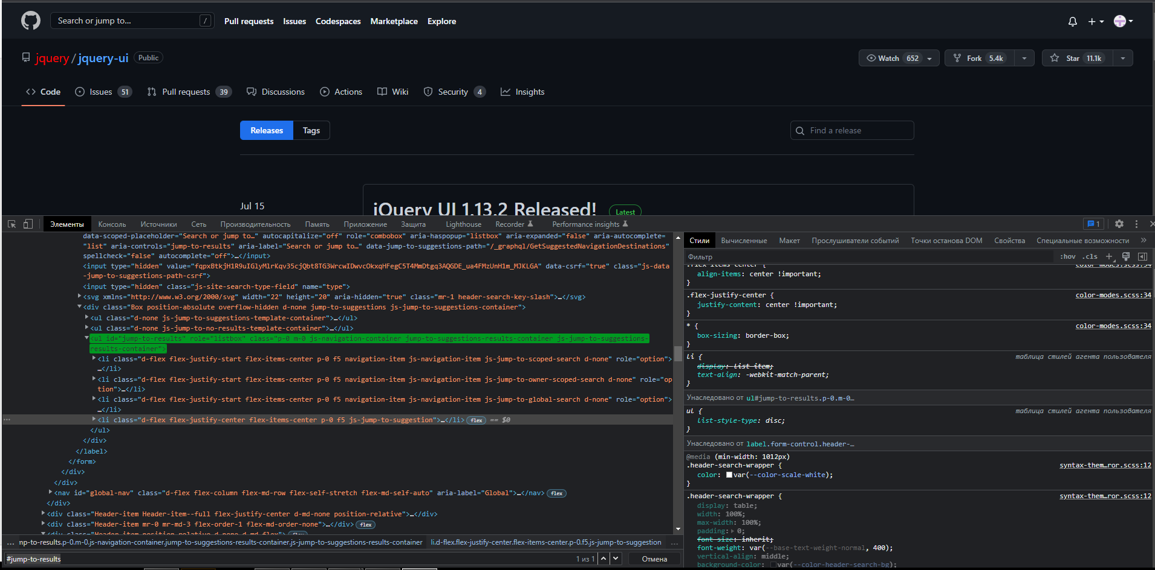

 |  | https://github.com/jquery/jquery-ui/releases
2. по атрибутам: класс, идентификатор, имя; | xpath | //*[@id="jump-to-results"]
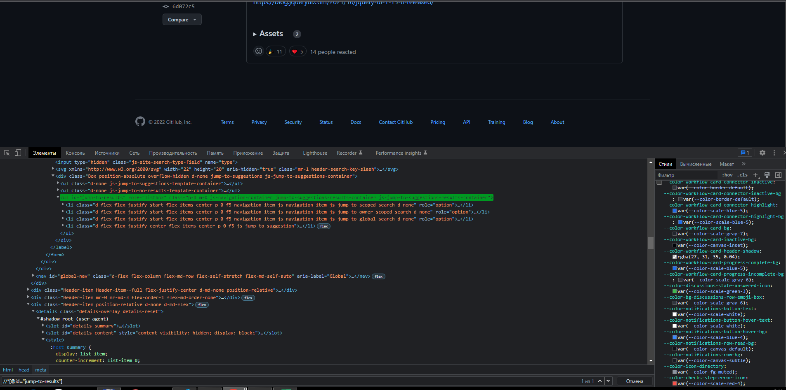

 |  | https://github.com/jquery/jquery-ui/releases
2. по атрибутам: класс, идентификатор, имя; | CSS | [name="request-id"]
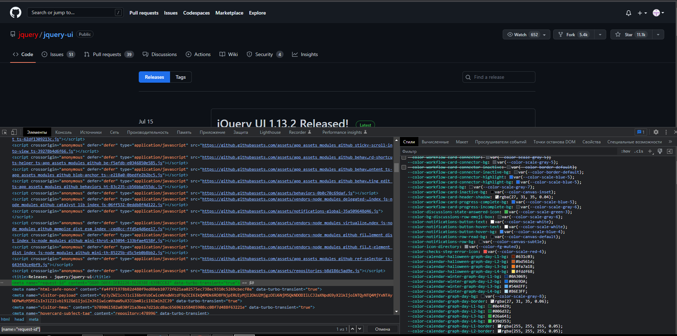

 |  | https://github.com/jquery/jquery-ui/releases
2. по атрибутам: класс, идентификатор, имя; | xpath | //*[@name="request-id"]
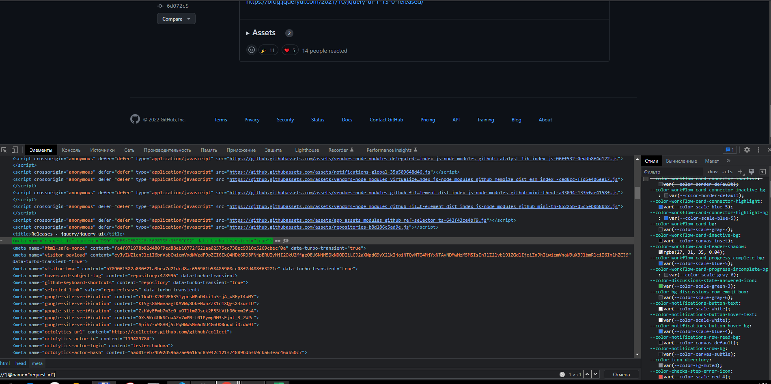

 |  | https://github.com/jquery/jquery-ui/releases
3. по кастомным атрибутам: data-*; | CSS | [data-turbo-replace]

